初始画面
芝草画面 | ID | GL00

跳转子画面 | 图文件
主画面 | GL00.bmp

功能说明 1：初始化各个外设等等。 2：读初始数据。文件不存在，就不读。 2：初始化完成后， 如果镜头没有进行过ﾚﾝｽﾞ補正（镜头初始校正), 启动ﾚﾝｽﾞ補正。 跳转到主画面（GL01）。

主画面
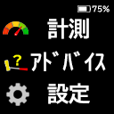
 | 芝草画面 | ID | GL01
画面说明
 | 部件 | 图文件 | ID
 | 背景 | GL01.bmp
 | 电池电量 | dianchi-0.bmp
 |  | dianchi-1.bmp
 |  | dianchi-2.bmp
 |  | dianchi-3.bmp
 |  | dianchi-4.bmp
 |  | dianchi-chongdian.bmp
 | 計測 | GL01_01.bmp
 | ｱﾄﾞﾊﾞｲｽ(推杆） | GL01_02.bmp
 | 設定 | GL01_03.bmp
 | 功能说明 1：电池电量，百分比显示。 2: 如图所示，+/-key操作选择菜单项目 3：Ok key确定该项目。跳转对应功能函数。

計測
芝草画面 | ID | GL02
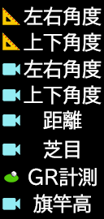
跳转子画面 | 图文件 | ID
△左右角度 | GL02_01.bmp
△上下角度 | GL02_02.bmp
◎左右角度 | GL02_03.bmp
◎上下角度 | GL02_04.bmp
◎距離計測 | GL02_05.bmp
芝目 | GL02_06.bmp
GR計測 | GL02_07.bmp
旗杆高 | GL02_08.bmp

功能说明 1：如图所示，+/-key操作选择菜单项目， Ok key确定该项目。跳转对应功能函数。 2：保存设定数据至FLASH文件。 3：R Key时， 保存修改的设定数值， 返回主画面。

父画面：主画面

ｱﾄﾞﾊﾞｲｽ(推杆）
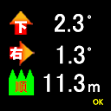
 | 芝草画面 |  | ID | GL03
 | No.： | 部件 | 图文件 | 功能说明 画面一： 1：显示已经测定的数据 *注：数据为有效数据，无效数据不显示。 左右角度，上下角度，草向，距离。 2：根据左右角度，上下角度，显示对应箭头。 画面二： 3：根据空挥，推杆后的计算距离，显示距离（含角度，不含角度）。 4：画运动轨迹对比图。 5：OK key，设定各个计测数据为无效，返回主画面。
 |  | 背景1 | GL03_00.bmp
 | 1 | 左上箭头 | GL03_01.bmp
 |  |  | GL03_02.bmp
 | 2 | 右上箭头 | GL03_03.bmp
 |  |  | GL03_04.bmp
 | 3 | 上部数字（24p) | 99.9
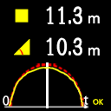
 | 4 | 中部数字（24p) | 99.9
 | 5 | 下部数字（24p) | 99.9
 | 6 | 草向 | GL03_05.bmp
 |  |  | GL03_06.bmp
 |  |  | GL03_07.bmp

 | 7 | 背景2 | GL03s_00.bmp
 | 8 | 方形 | GL03_08.bmp
父画面：主画面 | 9 | 数字（30p) | 99.9
 | 10 | 三角形 | GL03_09.bmp
 | 11 | 数字（30p) | 99.9

△左右角度
 | 左右角计测画面 |  | 图层ID | GL05 | 页面

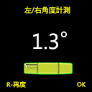
 | 部件 | 图文件
 | 背景 | GL05_01.bmp
 | 水平尺 根据角度显示 | GL00/GL00_S01.bmp
 |  | GL00/GL00_S02.bmp
 |  | GL00/GL00_S03.bmp
 | 数字（48p） | 99.9
 | 度符号 | GL00/du.bmp

 | 功能说明 1：进入该画面后，自动进行角度测量。 2：测量完成后，显示角度，发提示音。 2：按 OK key, 确定角度，返回计测画面。 3：R key为再次进行测量，即再次从1开始

父画面：计测画面

△上下角度
 | 上下角计测画面 |  | ID | GL06

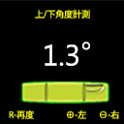
 | 部件 | 图文件
 | 背景 | GL06_01.png
 | 水平尺 根据角度显示 | GL00/GL00_S01.bmp
 |  | GL00/GL00_S02.bmp
 |  | GL00/GL00_S03.bmp
 | 数字（48p） | 99.9
 | 度符号 | GL00/du.png

 | 功能说明 1：进入该画面后，自动进行角度测量。 2：测量完成后，显示角度，发提示音。 2：按"-/+"key, 确定角度，返回计测画面。 3：R key为再次进行测量，即再次从1开始

父画面：计测画面

◎左右角度
 | 芝草画面 |  | ID | GL07

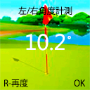
摄像 | 部件 | 图文件
 | 背景 | GL07_01.png
 | 水平尺 | GL00/GL00_S11.bmp
 |  | GL00/GL00_S12.bmp
 |  | GL00/GL00_S13.bmp
 | 数字（48p） | 99.9。每0.1度变化时显示。

 | 功能说明 1：启动镜头，图像输出至LCD动态显示。 2：自动进行角度测量。 3：根据水平角度动态显示水平线。 4：测量完成后，显示角度，发提示音。 5：按 OK key, 确定角度，关闭镜头，返回计测画面。 6：R key为再次进行测量，即再次从2开始。

父画面：计测画面

◎上下角度
 | 左右角计测画面 |  | ID | GL08
摄像
 | 部件 | 图文件
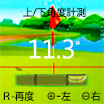
 | 背景 | GL08_01.bmp
 | 水平尺 | GL00/GL00_S11.bmp
 |  | GL00/GL00_S12.bmp
 |  | GL00/GL00_S13.bmp
 | 数字（48p） | 99.9。每0.1度变化时显示。

 | 功能说明 1：启动镜头，图像输出至LCD动态显示。 2：自动进行角度测量。 3：'根据相机水平校正角度，画一条红色基准线。线的中心为: x ->120, y -> 160 4：测量完成后，显示角度，发提示音。 5：按"-/+"key, 确定角度，关闭镜头，返回计测画面。 6：R key为再次进行测量，即再次从2开始。

父画面：计测画面

◎距離計測
 | 距离计测画面 |  | ID | GL09

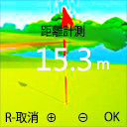
摄像 | 部件 | 图文件
 | 距离计测 | GL09_01.bmp
 | 数字（24p） | 99.9
 | m(固定显示） | GL00/m.bmp

 | 功能说明 注：此功能是识别出旗杆高度，计算距离。所以，旗杆在画面的中央部位， 所以取图像的中央部分120 x 720（或者更窄也可以)进行计算就可以。 这样可以大大提高计算速度。显示时，两侧为背景色就可以。 不需要中断处理。这样容易控制处理。 1：启动镜头。 2：自动旗杆图像识别。得到底部y0，顶部y1. 计算距离，显示距离。 3：不能自动识别时， 根据 +/- key操作，确定放大倍率，将摄像头的图像 根据放大倍率计算距离，并显示距离。 4：R key为取消测定， 关闭摄像头，返回计测画面。 5：OK key, 关闭摄像头，返回计测画面。

父画面：计测画面

芝目
 | 芝草画面 |  | ID | GL10

摄像 | 部件 | 图文件
 | 芝目计测 | GL10_01.bmp
 | 方框 | 描画
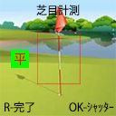
 | 芝目图 | GL10_02.bmp
 |  | GL10_03.bmp
 |  | GL10_04.bmp

 | 功能说明 1：启动镜头(YUV格式）。 2：根据 +/- key操作，确定放大倍率，将摄像头的图像 尺寸720 x 720 -> LCD128 x 128 放大/缩小，动态显示。 注：摄像头的中断程序中，按照放大倍率对图像 （YUV格式）进行放大缩小处理。 3：R key 获取YUV图像数据中的亮度（"Y"），计算平均亮度。显示草向。 4：偶数测量时的平均亮度 - 前次的平均亮度。 5：根据4的结果，决定显示草向。 6：OK key， 关闭摄像头，返回计测画面。

父画面：计测画面

GR計測
 | GR计测画面 |  | ID | GL11

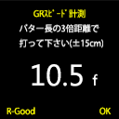
 | 部件 | 图文件
 | 背景 | GL11_01.bmp

 | 数字（48p） | 99.9

 | 功能说明 1：根据推杆推球后的计算，显示GR速度。 2：R key，确定该次推杆位有效。显示多次的平均GR速度。 3：OK key，保存GR速度至"设定->GRｽﾋﾟｰﾄﾞ"初始数据里， 关闭摄像头，返回计测画面。

父画面：计测画面

◎旗杆高
 | 旗竿高计测画面 |  | ID | GL12

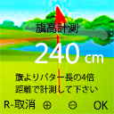
摄像 | 部件 | 图文件
 | 背景 | GL12_01.bmp
 | 数字（24p） | 99.9

 | 功能说明 1：启动镜头(YUV格式）。 2：根据 +/- key操作，确定放大倍率，将摄像头的图像 尺寸720 x 720 -> LCD 128 x 128 放大/缩小，动态显示。 注：摄像头的中断程序中，按照放大倍率对图像 （YUV格式）进行放大缩小处理。 3：根据放大倍率计算计算旗杆高，并显示高度。 4：R key为取消测定， 关闭摄像头，返回计测画面。 5：OK key, 关闭摄像头，返回计测画面。

父画面：计测画面

設定
设定画面 | 图层ID | GL04
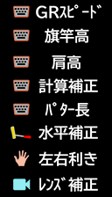
设定画面 | 图文件
背景 | GL04_00.bmp
GRｽﾋﾟｰﾄﾞ | GL04_01.bmp
旗竿長 | GL04_02.bmp
肩高 | GL04_03.bmp
計算補正 | GL04_04.bmp
推杆长(パター長) | GL04_05.bmp
水平補正 | GL04_06.bmp
左(右)利き | GL04_07.bmp
ﾚﾝｽﾞ補正 | GL04_08.bmp
功能说明 1：如图所示，+/-key操作选择菜单项目， Ok key确定该项目。跳转对应功能函数。 2：R Key时， 保存修改的设定数据（初始值）， 返回主画面。 *备注：ﾚﾝｽﾞ補正是出厂时设定的，将来的产品，此项关闭。

父画面：主画面

GRｽﾋﾟｰﾄﾞ
 | GR设定画面 |  | 图层ID | GL13 | 页面 | 4

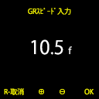
 | 部件 | 图文件
 | 背景 | GL13_01.bmp
 | 数字（48p） | 99.9

10 5

 | 功能说明 1：+/- 选择数字。5.0，5.1，…, 15.9 初始值：9.0 2: R Key 取消， 返回设定画面。 3：OK Key， 确定，返回设定画面。

父画面：设定画面

旗竿長
 | 旗杆高入力画面 |  | 图层ID | GL14 | 页面 | 6

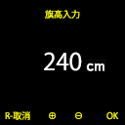
 | 部件 | 图文件
 | 背景 | GL14_01.bmp
 | 数字（48p） | 999

 | 功能说明 1： +/- 选择数字。200，205, 210，215, 220，…, 300 初始值：240 2: R Key 取消， 返回设定画面。 3：OK Key， 确定，返回设定画面。

父画面：设定画面

肩高
 | 肩高入力画面 |  | 图层ID | GL15
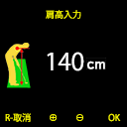
 | 部件 | 图文件
 | 背景 | GL15_01.bmp
 | 数字（48p） | 999

 | 功能说明 1： +/- 选择数字。50，52, 54, …, 100，102，…, 200 初始值：110 2: R Key 取消， 返回设定画面。 3：OK Key， 确定，返回设定画面。

父画面：设定画面

推杆长
 | 推杆长入力画面 |  | ID | GL16 | 页面 | 8

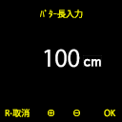
 | 部件 | 图文件
 | 背景 | GL16_01.bmp
 | 数字（48p） | 999

 | 功能说明 1：+/- 选择数字。50， 55，60，100， 105，…, 199 初始值：80 2: R Key 取消， 返回设定画面。 3：OK Key， 确定，返回设定画面。

父画面：设定画面

計算補正
 | 计算辅正入力画面 |  | 图层ID | GL17 | 页面 | 8

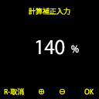
 | 部件 | 图文件
 | 背景 | GL17_01.png
 | 数字（24p） | 999

 | 功能说明 1：+/- 选择数字。50， 55，60，100， 105，…, 199 初始值：100 2: R Key 取消， 返回设定画面。 3：OK Key， 确定，返回设定画面。

父画面：设定画面

水平補正
 | 芝草画面 | 水平補正画面 |  | 图层ID | GL18 | 页面 | 9

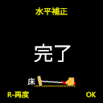
 |  | 部件 | 图文件
 |  | 背景 | GL18_01.bmp
 |  | 完了图片 | GL18_02.bmp
3 29

 |  | 功能说明 1：读/显示陀螺仪数据。 2： R 再次读数据（1功能）。 3：OK 返回设定画面。

父画面：设定画面

ﾚﾝｽﾞ補正
 | 芝草画面

摄像
 | ﾚﾝｽﾞ補正画面 |  | ID | GL20
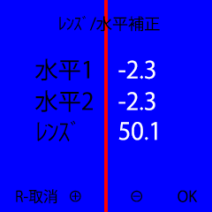
 | 部件 | 图文件
 | 背景 | GL20_01.bmp
 | 数字（24p） | -9.99
 | 数字（24p） | -9.99
 | 数字（24p） | 99.9
父画面：设定画面

 | 功能说明 1：+/- 放大缩小摄像，确定放大缩小倍率。 2： R 再次读数据（1功能）。 3：OK Key， 计算镜头角度， 保存水平角度， 返回设定画面。 4：ﾚﾝｽﾞ(镜头）校正是出厂校正，(校正后第二次不再显示。)

